Sayfa1

 | Chrysal'in size ne kadar para kazandıracağını bilmek ister misiniz?
 | 5 dakikanızı ayırarak, aşağıdaki soruları cevaplayın ve çiçeklerinizin mükemmel durumda kalmasının size ne kadar büyük bir kazanç sağlayacağını öğrenin!

Chrysal Professional 2 - Kar Hesap Makinesi

 | Sadece beyaz boşlukları doldurun
 | Haftalık kova sayısı | 20
 | Haftalık vazo sayısı | 50
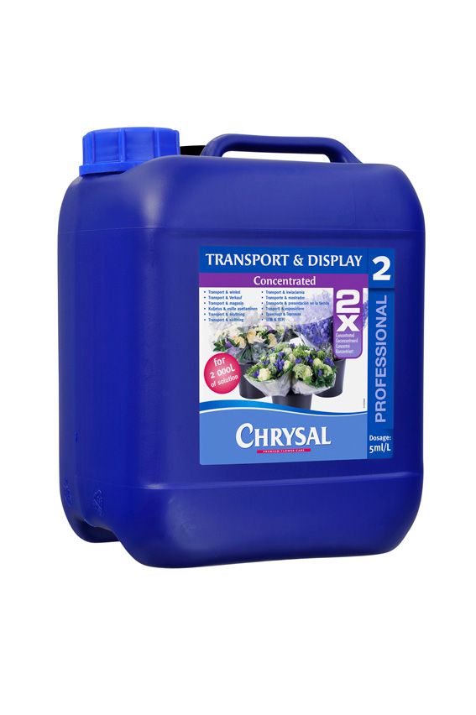
 | Kova başına su / Litre | 3
 | Vazo başına su / Litre | 1
 | Kova başına sap adedi | 100
 | Vazo başına sap adedi | 30
 | Haftalık tekrarlama sayısı (rotasyon) | 3
 | Haftalık satın alınan sap sayısı | 2500
 | Ortalama sap fiyatı (birim maliyet) | € 0.25
 | Chrysal Professional 2 Concentrated 10L fiyatı Euro | € 110
 | Atık azaltma oranı | 8%
 | Saat başına işçi maliyeti | € 10
 | Kova veya vazo başına dolum ve temizlik için harcanan zaman (dakika) | 1
 | Çiçeklerdeki ortalama kar yüzdesi (%) / margin | 50

 | Haftalık atık azaltım kazancı (% 50 daha az) | € 105.00
 | Professional 2 (10 litre ) haftalık maliyet | € 6.05
 | Yıllık atık azaltım kazancı (50 hafta) | € 5,250.00
 | Professional 2 yıllık maliyet | € 302.50
 | Atık için yapılan yatırımın geriye dönüşümü | € 4,947.50
 | İşçi maliyetinin azaltımından sağlanan kazanç | € 17.50
50%
Daha Az
Atık
 | Kaçırılan kar | € 210.00
 | TOTAL Haftalık zarar azaltımı | € 332.50

 | TOPLAM Haftalık yatırımın geriye dönüşümü | € 326

 | TOPLAM yıllık yatırımın geriye dönüşümü | € 16,323

Savings on waste | 105
Cost of cleaning & filling buckets | 4
Missed margin | 210
Total savings per wk | 332.5
Cost Professional 2 per wk | 4.51
Total ROI per wk | 327.99
Totaal ROI per yr | 16399.5

